time Sheet Mensuel
 |  |  |  |  | ASSISTANCE EXTERNE : TEMPS DE PRESENCE (MENSUEL)

 | MOIS : |  |  |  | Janvier
 | Date début : |  |  |  | 2021-03-01

Nom de l'Assistant EXTERNE | 2021-03-01 | 2021-03-02 | 2021-03-03 | 2021-03-04 | 2021-03-05 | 2021-03-06 | 2021-03-07 | 2021-03-08 | 2021-03-09 | 2021-03-10 | 2021-03-11 | 2021-03-12 | 2021-03-13 | 2021-03-14 | 2021-03-15 | 2021-03-16 | 2021-03-17 | 2021-03-18 | 2021-03-19 | 2021-03-20 | 2021-03-21 | 2021-03-22 | 2021-03-23 | 2021-03-24 | 2021-03-25 | 2021-03-26 | 2021-03-27 | 2021-03-28 | 2021-03-29 | 2021-03-30 | 2021-03-31 | TOTAL
 | 2021-03-01 | 2021-03-02 | 2021-03-03 | 2021-03-04 | 2021-03-05 | 2021-03-06 | 2021-03-07 | 2021-03-08 | 2021-03-09 | 2021-03-10 | 2021-03-11 | 2021-03-12 | 2021-03-13 | 2021-03-14 | 2021-03-15 | 2021-03-16 | 2021-03-17 | 2021-03-18 | 2021-03-19 | 2021-03-20 | 2021-03-21 | 2021-03-22 | 2021-03-23 | 2021-03-24 | 2021-03-25 | 2021-03-26 | 2021-03-27 | 2021-03-28 | 2021-03-29 | 2021-03-30 | 2021-03-31
GRABOU Samir | 0.00 | 0.00 | 0.00 | 0.00 | 0.00 | 0.00 | 0.00 | 0.00 | 0.00 | 0.00 | 0.00 | 0.00 | 0.00 | 0.00 | 1.00 | 1.00 | 1.00 | 1.00 | 1.00 | 0.00 | 0.00 | 1.00 | 1.00 | 1.00 | 1.00 | 1.00 | 0.00 | 0.00 | 1.00 | 1.00 | 1.00 | 13.00
Astreinte |  |  |  |  |  |  |  |  |  |  |  |  |  |  |  | 1.00 |  |  |  |  |  |  | 1.00 |  |  |  |  |  |  |  |  | 2.00
 |  |  |  |  |  |  |  |  |  |  |  |  |  |  |  |  |  |  |  |  |  |  |  |  |  |  |  |  |  |  |  | 0.00
 |  |  |  |  |  |  |  |  |  |  |  |  |  |  |  |  |  |  |  |  |  |  |  |  |  |  |  |  |  |  |  | 0.00
 |  |  |  |  |  |  |  |  |  |  |  |  |  |  |  |  |  |  |  |  |  |  |  |  |  |  |  |  |  |  |  | 0.00
 |  |  |  |  |  |  |  |  |  |  |  |  |  |  |  |  |  |  |  |  |  |  |  |  |  |  |  |  |  |  |  | 0.00

 |  |  |  |  |  |  |  |  |  |  |  |  |  |  |  |  |  |  |  |  |  |  |  |  |  |  |  |  |  |  |  | 15.00

 | 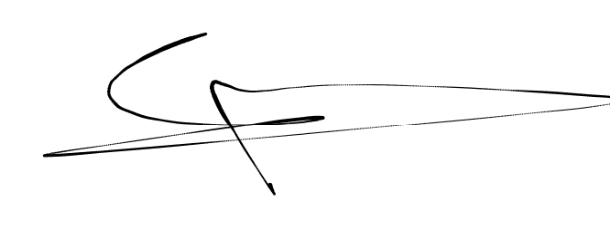 Signature de l'assistant externe (+ cachet de l'entreprise): |  |  |  |  |  |  |  |  |  |  |  | Signature du Responsable BDSI :

La signature du Responsable BDSI, en charge de la prestation, est obligatoire afin de valider la feuille du temps de présence
La feuille du temps de présence "mensuelle" de l'assistance externe doit être obligatoirement jointe à la facture.

BDSI - Document à usage interne
Assistance externe - Temps de présence mensuel
Date de mise à jour : 01/03/2010

